客户问题整理
编号 | 问题 | 处理方法 | 截图
1 | 合约交易收益率设置过高，客户要求参照 aveiex.com/h5 的标准。 | 对照参考平台逐个核对交易周期与收益率配置；将周期、收益率改为后台可配置项，并联调确认前端展示与结算逻辑使用同一套数值。 | 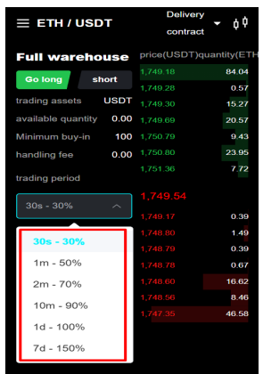
2 | 合约交易按钮文案存在首字母小写或错误文案（如 Go long、short、longbuy）。 | 统一英文文案为“Long / Short”，修正大小写和错误翻译；集中维护多语言词条，并检查按钮、订单方向和接口参数的映射。 | 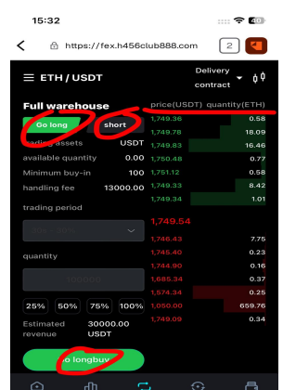
3 | 合约交易手续费过高，客户要求按参考平台标准设置。 | 按参考平台核对手续费率、计费基数、单位和小数位；排查是否把百分比当整数或重复计费，统一前端预估与后端实际扣费规则。 | 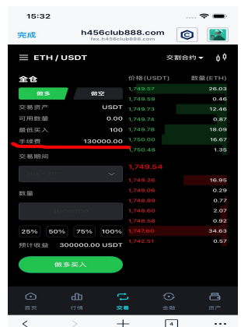
4 | 首页 Withdrawal、Deposit、Invite、Portfolio、Security 等按钮点击无反应。 | 为各入口补齐点击事件和正确路由/页面；检查透明遮罩、禁用状态及登录拦截，完成移动端逐项点击回归。 | 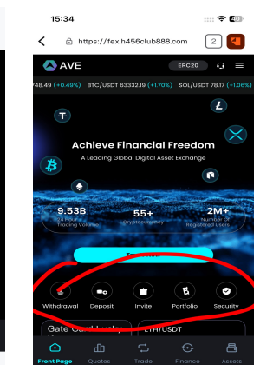
5 | 永续合约保证金计算不正确。 | 核对保证金公式中的价格、数量、合约面值、杠杆倍数、保证金模式及币种精度；以前后端同一公式重算，并补充典型杠杆与边界值测试。 | 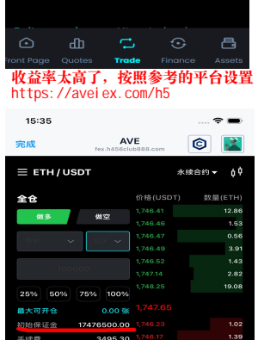
6 | AI 量化页面出现中文或乱码字符，英文界面语言不统一。 | 替换为正确的英文多语言词条，检查字符编码和字体回退；扫描 AI 量化全部卡片、详情页及按钮，避免硬编码中文。 | 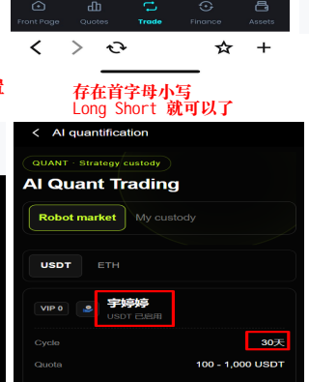
7 | 不同 AI 量化产品显示相同 VIP 等级。 | 核对产品与 VIP 门槛的配置映射，确保每款产品读取自身等级要求；修复缓存或默认值覆盖问题，并验证列表和详情一致。 | 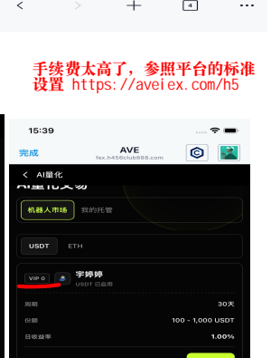
8 | 页面宣称有 7 款策略，但点击后只显示 3 款。 | 核对策略接口返回数量、上架状态、地区/等级过滤和前端分页；使入口数量与实际可见策略一致，必要时同步修改宣传数量。 | 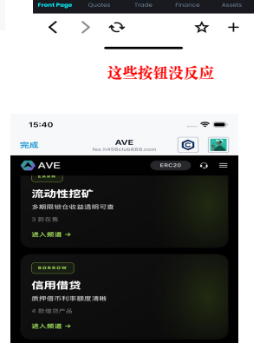
9 | 流动性挖矿列表出现中文或乱码字符，且文字颜色对比度低、看不清。 | 修正多语言词条与编码，移除硬编码中文；提高文字与背景对比度，检查暗色主题下的可读性和不同屏幕亮度。 | 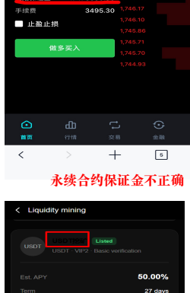
10 | 流动性挖矿产品期限过长。 | 按业务确认及参考平台调整可选期限；将期限改为后台配置，并同步校验收益率、到期时间和订单展示，避免只改前端文案。 | 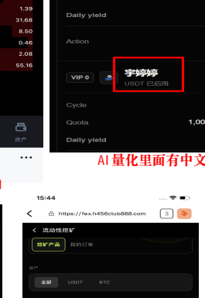
11 | 主页的投资组合项目点击无反应。 | 补齐项目卡片/按钮的点击事件与详情路由，扩大移动端有效点击区域；检查登录态、产品状态和跳转参数，逐条回归。 | 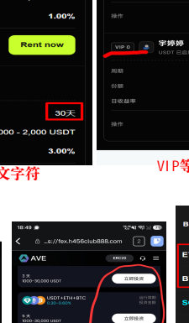
12 | 选择交易币种时，除 BTC 和 ETH 外，其他币种只有 30 秒和 1 分钟选项。 | 检查币种与交易周期的配置映射和接口过滤逻辑；按业务规则补齐其他币种的周期选项，并确保下单、结算和前端展示均支持。 | 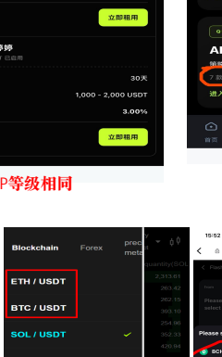
13 | 划转和兑换页面的常用币种没有排在前面。 | 建立常用币种优先级配置，将高频币种置顶，其余按统一规则排序；划转与兑换共用同一排序逻辑，并保留搜索能力。 | 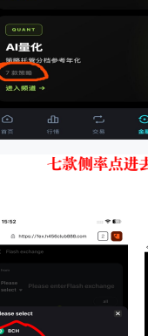
14 | 点击指定位置会弹出警告弹窗。 | 按截图路径复现并记录弹窗文案、控制台与接口响应；修复错误的校验条件、参数或接口异常，使正常操作不再误报，同时保留真正异常的提示。 | 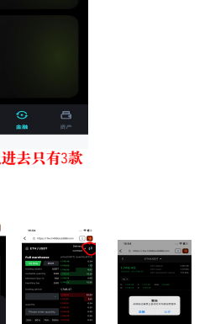
15 | 资产页面的币种/字母排序不正确。 | 按币种代码进行不区分大小写的稳定排序，明确数字、主流币和其他资产的优先级；检查分页、搜索及余额筛选后排序仍一致。 | 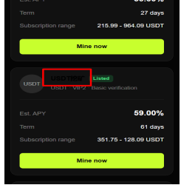
16 | 外汇价格不正确，整体偏高。 | 核对行情源、买卖方向、币对换算、点差和精度；排查重复汇率换算或基准币错误，并与权威行情在同一时间点抽样比对。 | 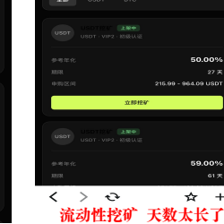
17 | 英文文案首字母大小写不统一，客户要求首字母大写。 | 制定并应用统一的英文文案规范（按钮/标题首字母大写）；集中修正多语言词条并全站检索同类小写文案。 | 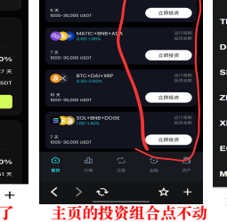
18 | 交易周期只有 30 秒和 60 秒，选项不完整。 | 核对交易周期配置及接口返回，按业务和参考平台补齐应有周期；验证不同币种、不同页面的周期列表和下单结算一致。 | 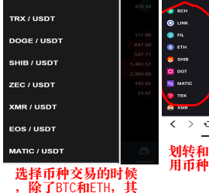
19 | 税号文件中的 EIN 信息有错误。 | 以公司正式税务文件或税务顾问确认的信息为唯一依据，更正 EIN 及相关主体信息；重新生成文件，并由合规/财务复核后替换线上版本。 | 